Лист1
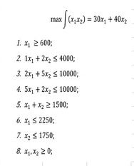
Решение ЗЛП
Вариант 4 | Задание 1
 |  | Максимум считаем
 |  | Переменные
 |  | 1500 | 1250
 |  | Коэф.Цф |  | ЦФ
 |  | 30 | 40 | 95000
 |  | Ограничения
 |  | x1 | x2
 |  | 1 | 0 | 1500 | ≥ | 600
 |  | 1 | 2 | 4000 | <= | 4000
 |  | 2 | 5 | 9250 | <= | 10000
 |  | 5 | 2 | 10000 | <= | 10000
 |  | 1 | 1 | 2750 | >= | 1500
 |  | 1 | 0 | 1500 | <= | 2250
Задание 2 |  | 0 | 1 | 1250 | <= | 1750

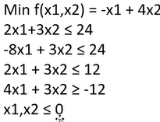
 |  | Минимум считаем
 |  | Переменные
 |  | 0 | -4
 |  | Коэф. Цф |  | ЦФ
 |  | -1 | 4 | -16
 |  | Ограничения
 |  | x1 | x2
 |  | 2 | 3 | -12 | <= | 24
 |  | -8 | 3 | -12 | <= | 24
 |  | 2 | 3 | -12 | <= | 12
 |  | 4 | 3 | -12 | >= | -12
 |  | 1 | 0 | 0 | <= | 0
 |  | 0 | 1 | -4 | <= | 0

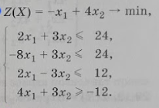
 |  | Минимум считаем
 |  | Переменные
 |  | 0 | -4
 |  | Коэф. Цф |  | ЦФ
 |  | -1 | 4 | -16
 |  | Ограничения
 |  | x1 | x2
 |  | 2 | 3 | -12 | <= | 24
 |  | -8 | 3 | -12 | <= | 24
 |  | 2 | 3 | -12 | <= | 12
 |  | 4 | 3 | -12 | >= | -12
 |  | 1 | 0 | 0 | <= | 0
 |  | 0 | 1 | -4 | <= | 0

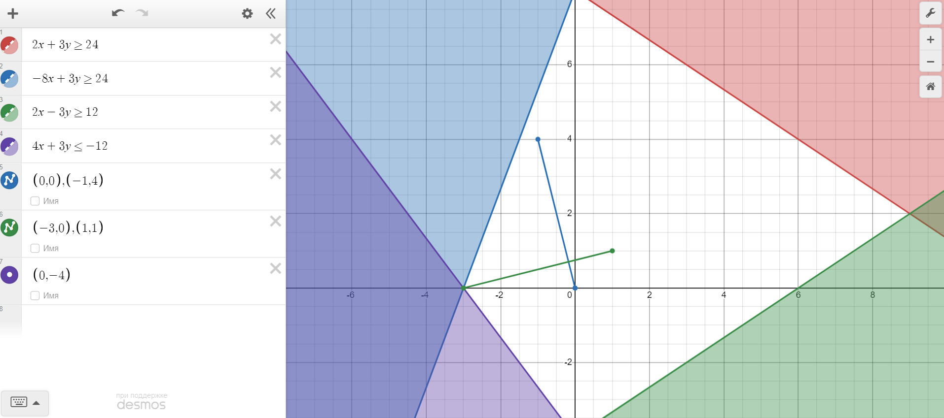

Ответ: Определили точку, исходя из типового задания и графического метода в точке (0,-4)

